GUI
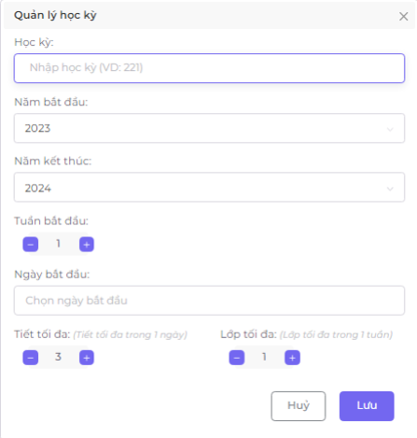
NO. | INPUT FIELD | DESCRIPTION | CONSTRAINTS
1 | Học kỳ | là học kỳ cần tạo | Học kì chỉ cho phép nhập ký tự: số. Độ dài của thuật ngữ phải chính xác là 3 ký tự. Học kì không được phép trùng với học kì đã tồn tại
2 | Năm bắt đầu | là năm bắt đầu của học kỳ | Hệ thống sẽ mặc định là năm hiện tại của người dùng.
3 | Năm kết thúc | là năm kết thúc của học kỳ | Hệ thống sẽ mặc định cách năm hiện tại 1 năm.
4 | Tuần bắt đầu | là tuần bắt đầu của học kỳ | Tuần bắt đầu tối thiểu là 1, tối đa là 52.
5 | Ngày bắt đầu | là ngày bắt đầu của học kỳ | Hệ thống sẽ mặc định là ngày hiện tại khi người dùng chọn vào trường ngày bắt đầu.
6 | Tiết tối đa | là số tiết mỗi ngày | Số tiết tối thiểu là 1 và tối đa là 15
7 | Lớp tối đa | là số lớp mỗi tuần | Số lớp tối thiểu là 1 và tối đa là 30

